Опоры
 ООО "Уралсвет" Телефоны: (34397)2-18-64 E-mail: uralsvet@uralsvet.com

Прайс-лист на опоры в рублях с НДС

Опоры торшерные (парковые) с закладной частью
Ø108-76мм |  |  | витая |  | Ø89-60мм |  |  | витая
1 | ОТ 2-1,5-0,8 | 3,170 | 3,328 |  | 1 | ОТ 1-1,0-0,5 (Ø60мм) | 1,365 | -
2 | ОТ 2-2,0-0,8 | 3,798 | 3,988 |  | 2 | ОТ 1-1,5-0,8 | 2,853 | 2,996
3 | ОТ 2-2,5-0,8 | 4,214 | 4,425 |  | 3 | ОТ 1-2,0-0,8 | 3,551 | 3,728
4 | ОТ 2-3,0-0,8 | 4,400 | 4,620 |  | 4 | ОТ 1-2,5-0,8 | 3,654 | 3,837
5 | ОТ 2-3,5-1,0 | 5,081 | 5,335 |  | 5 | ОТ 1-3,0-0,8 | 3,777 | 3,966
6 | ОТ 2-4,0-1,0 | 5,644 | 5,926 |  | 6 | ОТ 1-3,5-1,0 | 4,322 | 4,538
7 | ОТ 2-4,5-1,0 | 5,941 | 6,238 |  | 7 | ОТ 1-4,0-1,0 | 4,911 | 5,156
8 | ОТ 2-5,0-1,0 | 6,404 | 6,724 |  | 8 | ОТ 1-4,5-1,0 | 5,415 | 5,686
9 | ОТ 2-5,0-1,5 | 7,111 | 7,466

Опоры торшерные (парковые) фланцевые
Ø108-76мм |  |  | витая |  | Ø89-60мм |  |  | витая
1 | ОТ 2Ф-1,5 | 3,135 | 3,292 | 3291.75 | 1 | ОТ 1Ф-1,0 (Ø60мм) | 1,421 | -
2 | ОТ 2Ф-2,0 | 3,750 | 3,937 | 3937.5 | 2 | ОТ 1Ф-1,5 | 2,924 | 3,070
3 | ОТ 2Ф-2,5 | 4,083 | 4,287 | 4287.15 | 3 | ОТ 1Ф-2,0 | 3,484 | 3,658
4 | ОТ 2Ф-3,0 | 4,380 | 4,599 | 4599 | 4 | ОТ 1Ф-2,5 | 3,724 | 3,910
5 | ОТ 2Ф-3,5 | 4,753 | 4,991 | 4990.65 | 5 | ОТ 1Ф-3,0 | 3,844 | 4,036
6 | ОТ 2Ф-4,0 | 5,644 | 5,927 | 5926.2 | 6 | ОТ 1Ф-3,5 | 4,205 | 4,415
7 | ОТ 2Ф-4,5 | 5,855 | 6,148 | 6147.75 | 7 | ОТ 1Ф-4,0 | 4,755 | 4,993
8 | ОТ 2Ф-5,0 | 6,177 | 6,486 | 6485.85 | 8 | ОТ 1Ф-4,5 | 5,333 | 5,600
9 | ОТ 2Ф-5,5 | 6,522 | 6,848 | 6848.3333333
Опоры консольные уличного освещения
С закладной частью |  |  |  |  | Фланцевые
Ø133-108мм |  |  |  |  | Ø133-108мм
1 | ОКС 1-5,0-1,5 | 11,194 |  |  | 1 | ОКС 1Ф-4,0 | 12,614
2 | ОКС 1-6,0-1,5 | 13,043 |  |  | 2 | ОКС 1Ф-5,0 | 11,148
3 | ОКС 1-7,0-1,5 | 15,143 |  |  | 3 | ОКС 1Ф-6,0 | 12,705
Ø159-133мм |  |  |  |  | 4 | ОКС 1Ф-7,0 | 14,420
1 | ОКС 2-5,0-1,5 | 13,300 |  |  | Ø159-133мм
2 | ОКС 2-5,0-2,0 | 14,111 |  |  | 1 | ОКС 2Ф-5,0 | 12,761
3 | ОКС 2-6,0-1,5 | 15,026 |  |  | 2 | ОКС 2Ф-6,0 | 14,284
4 | ОКС 2-6,0-2,0 | 15,707 |  |  | 3 | ОКС 2Ф-7,0 | 16,494
5 | ОКС 2-7,0-1,5 | 16,773 |  |  | 4 | ОКС 2Ф-8,0 | 17,761
6 | ОКС 2-7,0-2,0 | 17,392 |  |  | 5 | ОКС 2Ф-9,0 | 19,000
7 | ОКС 2-8,0-1,5 | 18,860
8 | ОКС 2-8,0-2,0 | 19,572 |  |  |  | КРОНШТЕЙНЫ КОНСОЛЬНЫЕ |  |  | с хомутами
9 | ОКС 2-9,0-1,5 | 19,617 |  |  | Однорожковый (Ø42/48мм)
10 | ОКС 2-9,0-2,0 | 19,864 |  |  | 1 | К1К 0,5-0,5-108 (133) |  | 1,315 | 1,381
 |  |  |  |  | 2 | К1К 1-1-108 (133) |  | 1,621 | 1,702
КРОНШТЕЙНЫ ПАРКОВЫЕ |  |  | витой |  | 3 | К1К 1,5-1,5-108 (133) |  | 1,891 | 1,985
1 | Кронштейн К-1 | 668 | 733 |  | 4 | К1К 2-2-108 (133) |  | 3,050 | 3,203
2 | Кронштейн К-2 | 626 | 838 |  | 5 | К1К 2,5-2,5-108 (133) |  | 3,320 | 3,486
3 | Кронштейн К-3 | 685 | 796 |  | Двухрожковый (Ø48мм)
4 | Кронштейн К-4 | 566 | 666 |  | 1 | К2К 0,5-0,5-108 (133) |  | 2,046 | 2,149
5 | Кронштейн К-5 | 630 | 858 |  | 2 | К2К 1-1-108 (133) |  | 3,103 | 3,258
6 | Кронштейн К-6 | 710 | 747 |  | 3 | К2К 1,5-1,5-108 (133) |  | 3,916 | 4,112
 |  |  |  |  | 4 | К2К 2-2-108 (133) |  | 4,706 | 4,942
КРОНШТЕЙН КОНСОЛЬНО-НАСТЕННЫЙ |  |  |  |  | 5 | К2К 2,5-2,5-108 (133) |  | 5,616 | 5,897
1 | регулируемый КР-1 300мм |  | 215 |  | Трехрожковый (Ø48мм)
2 | регулируемый КР-1 500мм |  | 297 |  | 1 | К3К 0,5-0,5-108 (133) |  | 3,720 | 3,906
3 | регулируемый КР-1 1000мм |  | 431 |  | 2 | К3К 1-1-108 (133) |  | 5,011 | 5,261
4 | Кронштейн К-7 |  | 751 |  | 3 | К3К 1,5-1,5-108 (133) |  | 5,893 | 6,188
5 | Кронштейн К-8 250мм |  | 320 |  | 4 | К3К 2-2-108 (133) |  | 7,046 | 7,399
6 | Кронштейн К-8 500мм |  | 388 |  | 5 | К3К 2,5-2,5-108 (133) |  | 7,591 | 7,970
7 | Кронштейн К-8 700мм |  | 456 |  | Четырехрожковый (Ø48мм)
 |  |  |  |  | 1 | К4К 0,5-0,5-108 (133) |  | 4,456 | 4,679
 |  |  |  |  | 2 | К4К 1-1-108 (133) |  | 5,482 | 5,756
кронштейны для светильников ЛБО 31 |  |  |  |  | 3 | К4К 1,5-1,5-108 (133) |  | 6,601 | 6,931
1 | к-т кронштейнов КЛБ4-600 |  | 152 |  | 4 | К4К 2-2-108 (133) |  | 7,591 | 7,970
 |  |  |  |  | 5 | К4К 2,5-2,5-108 (133) |  | 8,581 | 9,010

Стойки и фундаментные части
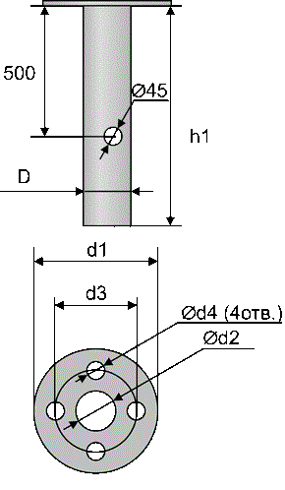
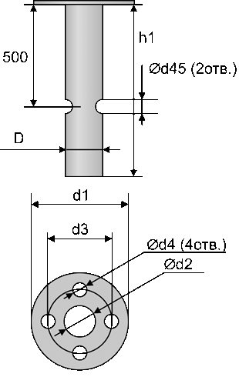
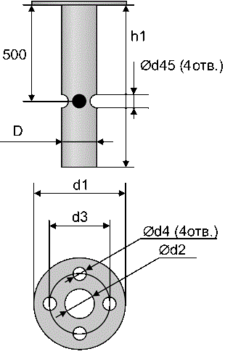
Группа предприятий "Союз" для корреспонденции: 623281 Свердловская область г. Ревда почтовое отделение 1 а/я 1083 Центральный офис: Свердловская область г. Ревда ул. Клубная 8 (34397) 2-02-51 Дирекция управляющих предприятий г. Ревда (34397) 2-22-27 Екатеринбург (343) 319-94-57 Челябинск (351) 247-64-07 Пермь (342) 204-50-05 Москва (499)703-18-43 Сыктывкар (8212) 46-87-87 Сургут (3462) 36-63-70 Тюмень (3452) 58-66-40 Уфа +7(347)266-88-82 Сайт: www.rmms.ru

﻿E-mail: rmms@rmms.ru Skype: Stroyka3174﻿ ICQ: 639983584
Прайс-лист на блоки фундаментные в рублях с НДС
Ценовая группа/ Номенклатура/ Характеристика номенклатуры |  | Базовый
 |  | Цена | Ед.
Опоры
Стойки
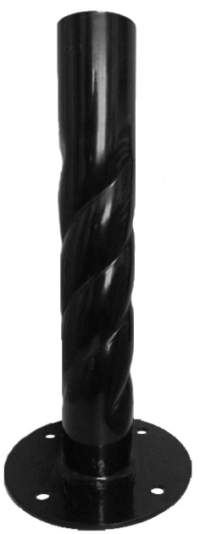
1 | СТ-5 | 404 | шт
2 | СТ-15 | 434 | шт
3 | СТ-15 витая | 456 | шт
4 | СТ-25 | 472 | шт
5 | СТ-25 витая | 495 | шт
6 | СТ-35 | 507 | шт | Фундаментная часть для фланцевых опор с 1 отверстием под силовой кабель |  |  | Фундаментная часть для фланцевых опор с 2 отверстиями под силовой кабель
7 | СТ-35 витая | 533 | шт
8 | СТ-45 | 542 | шт | 1 | ФЧ1-0,8-60 | 1,128.00 | 1 | ФЧ2-90(180)-0,8-60 | 1,128.00
9 | СТ-45 витая | 569 | шт | 2 | ФЧ1-0,8-89 | 1,543.00 | 2 | ФЧ2-90(180)-0,8-89 | 1,543.00
10 | СТ-55 | 576 | шт | 3 | ФЧ1-1,0-89 | 1,653.00 | 3 | ФЧ2-90(180)-1,0-89 | 1,653.00
11 | СТ-55 витая | 605 | шт | 4 | ФЧ1-1,0-108 | 1,815.00 | 4 | ФЧ2-90(180)-1,0-108 | 1,815.00
12 | СТ-85 | 681 | шт | 5 | ФЧ1-1,5-133 | 3,022.00 | 5 | ФЧ2-90(180)-1,5-133 | 3,022.00
13 | СТ-85 витая | 715 | шт | 6 | ФЧ-1,5-159 | 3,857.00 | 6 | ФЧ2-90(180)-1,5-159 | 3,857.00
14 | СТ-100 | 731 | шт | 7 | ФЧ1-2,0-159 | 4,441.00 | 7 | ФЧ2-90(180)-2,0-159 | 4,441.00
15 | СТ-100 витая | 767 | шт | Фундаментная часть для фланцевых опор с 3 отверстиями под силовой кабель |  |  | Фундаментная часть для фланцевых опор с 4 отверстиями под силовой кабель

 | СТ-стойка торшерная |  |  | 1 | ФЧ3-90-0,8-60 | 1,128.00 | 1 | ФЧ4-90-0,8-60 | 1,128.00
 | 15-длина стойки в сантиметрах |  |  | 2 | ФЧ3-90-0,8-89 | 1,543.00 | 2 | ФЧ4-90-0,8-89 | 1,543.00
 |  |  |  | 3 | ФЧ3-90-1,0-89 | 1,653.00 | 3 | ФЧ4-90-1,0-89 | 1,653.00
 |  |  |  | 4 | ФЧ3-90-1,0-108 | 1,815.00 | 4 | ФЧ4-90-1,0-108 | 1,815.00
Фундаментная часть для стоек |  |  |  | 5 | ФЧ3-90-1,5-133 | 3,022.00 | 5 | ФЧ4-90-1,5-133 | 3,022.00
1 | ФЧст-0,5 | 723.00 |  | 6 | ФЧ3-90-1,5-159 | 3,857.00 | 6 | ФЧ4-90-1,5-159 | 3,857.00
2 | ФЧст-0,8 | 765.00 |  | 7 | ФЧ3-90-2,0-159 | 4,441.00 | 7 | ФЧ4-90-2,0-159 | 4,441.00
3 | ФЧст-1,0 | 826.00

